应付核销信息
查看路径 |  | 显示界面
选择系统操作点—进入结算管理—“应付管理” | 应付结算管理订单（组织） | 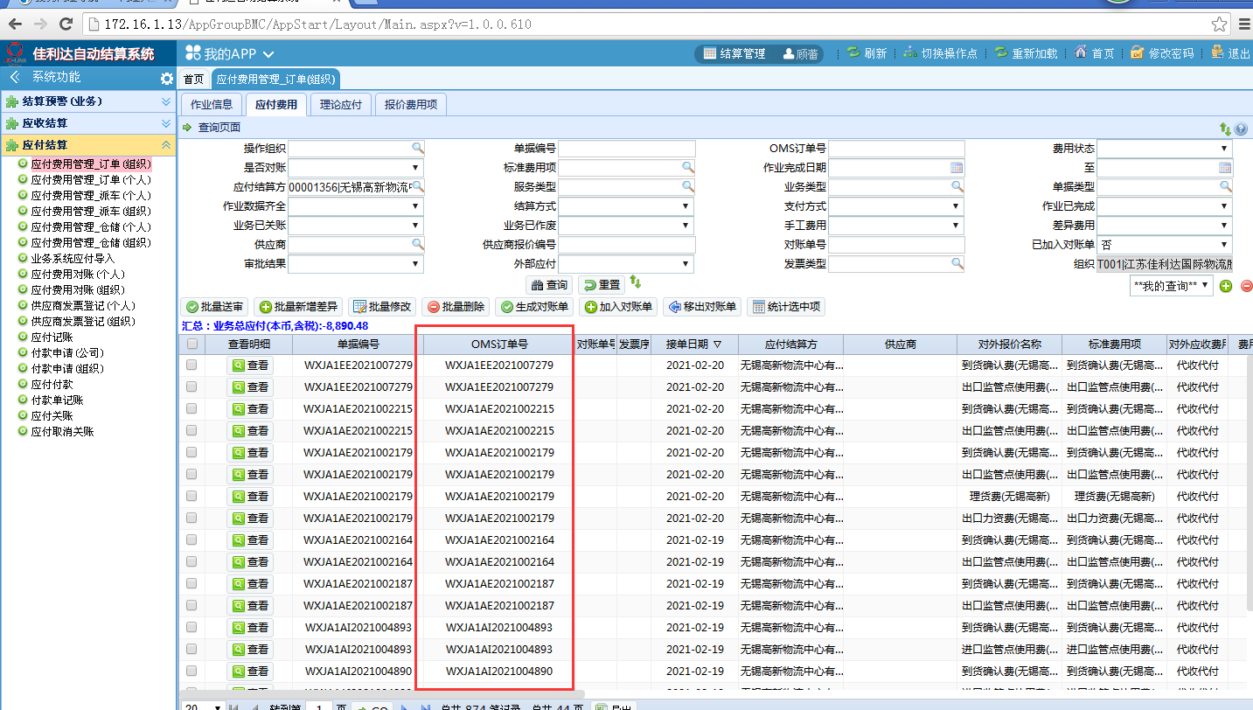
 | 应付费用对账（组织） | 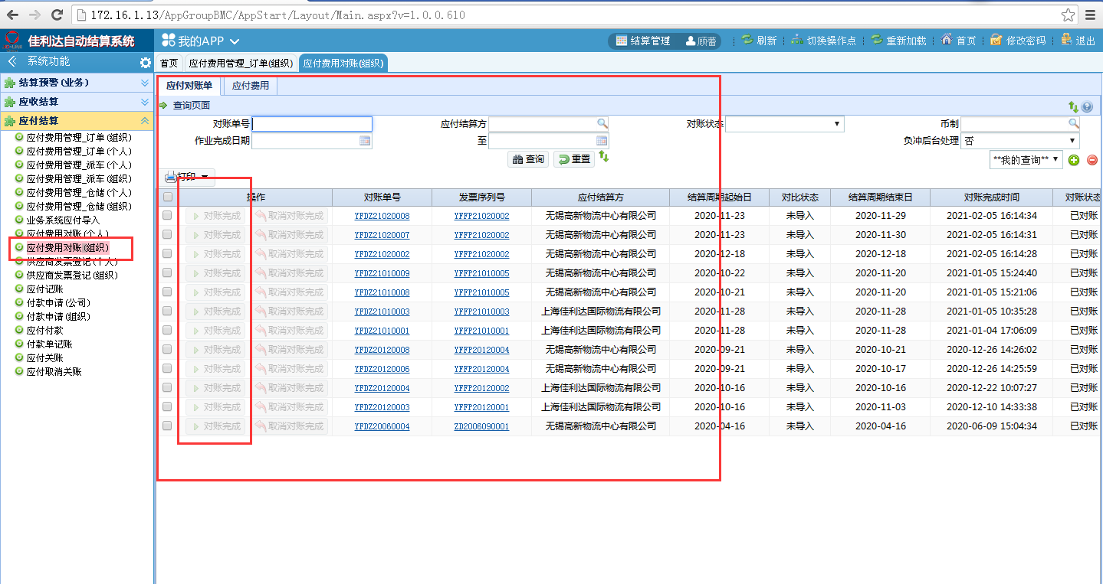
 | 供应商发票登记（组织） | 